Hoja1
 |  |  |  |  |  |  |  |  |  |  |  |  |  | Mosquiteras

 |  |  |  |  |  |  | MAG |  |  |  |  | F116/1
 |  |  |  |  |  |  |  |  |  |  |  |  | Nº PEDIDO:
Nombre:
Domicilio:
Población: |  |  |  |  |  |  |  |  |  |  |  |  | Código cliente:
Forma de envio: |  |  |  |  |  |  |  |  |  |  |  |  |  |  |  |  | N.I.F:
Domicilio envio mercancia: |  |  |  |  |  |  |  |  |  |  |  |  | Provincia:
Forma de pago:

Ud. | Medidas* |  |  | Modelo |  |  |  |  | Doble Hoja(1) |  | Montaje (2) |  |  | Cajón(3) |  | Color
 | Alto | Ancho

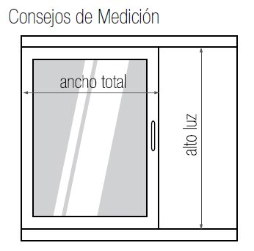
* Siempre medidas totales, excepto en la mosquitera |  |  |  |  | CORREDERA |  |  | que se toma alto de luz y ancho total.
(1) Solo compatible con los modelos |  |  | Enrollable Horizontal, Abatible, Plisada.
(2) Solo compatible con los modelos |  |  | Fija, Corredera, Abatible.
(3) Solo Compatible con los modelos |  |  | Enrollable Vertical y Enrollable Horizontal. C35, C42
Observaciones
 |  |  |  |  |  |  |  |  |  |  |  |  |  |  | Conforme Cliente

 |  |  |  |  |  | a |  |  |  | de |  |  |  |  | de

